Sheet2
美术需求：将现有的8天签到更改为28天签到，并且增加补签和VIP双倍功能、连续签到奖励功能

标题名称更改：
1.更改为“X月签到奖励”奖励，X预留2个数字长度

可补签标志："可补签"字样

已领取的格子有半透明遮罩和“已领取”字样
VIP双倍：
1.部分签到天数有VIP双倍标签
2.标签形式，具有“VIP双倍”字样
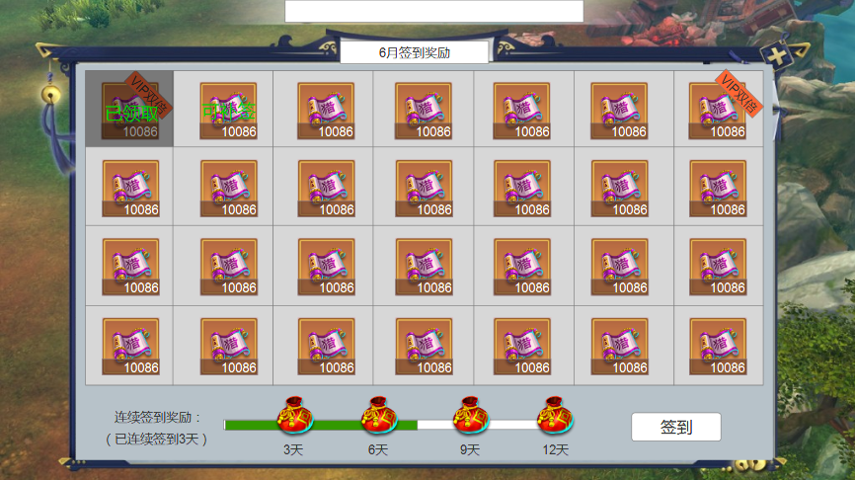

物品图标：
1.具有品质区分的物品底图
2.物品图标
3.物品数量

点击签到按钮，系统自动签到
如果存在可补签情况，则签到按钮变为“补签”按钮并显示补签费用
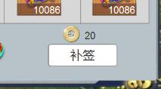
连续签到：
1.连续签到进度条和天数（文字）
2.奖励礼包，可点击

